상품제안서
디자인 노트(주문제작형) | 상품코드: F05624

 |  |  |  |  |  |  | 02-412-0044 | www.easy1.co.kr
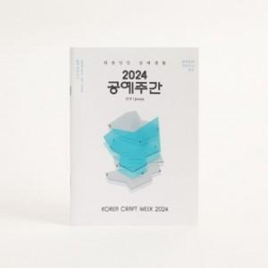

【상세/제작정보】 | 내 맘 대로 디자인 노트

【인쇄/포장옵션】 | 풀칼라 / OPP(비닐)

【공급단가】 | 수량 | 1,000~ | 2,000~ | 3,000~ | 5,000~ | 10,000~
*VAT별도 | 34P | 720원 | 690원 | 670원 | 640원 | 620원
 | 68P | 900원 | 870원 | 840원 | 810원 | 780원

【상품 URL】 | https://easy1.co.kr:443/src/goods_detail.php?gdno=5624

